Etusivu
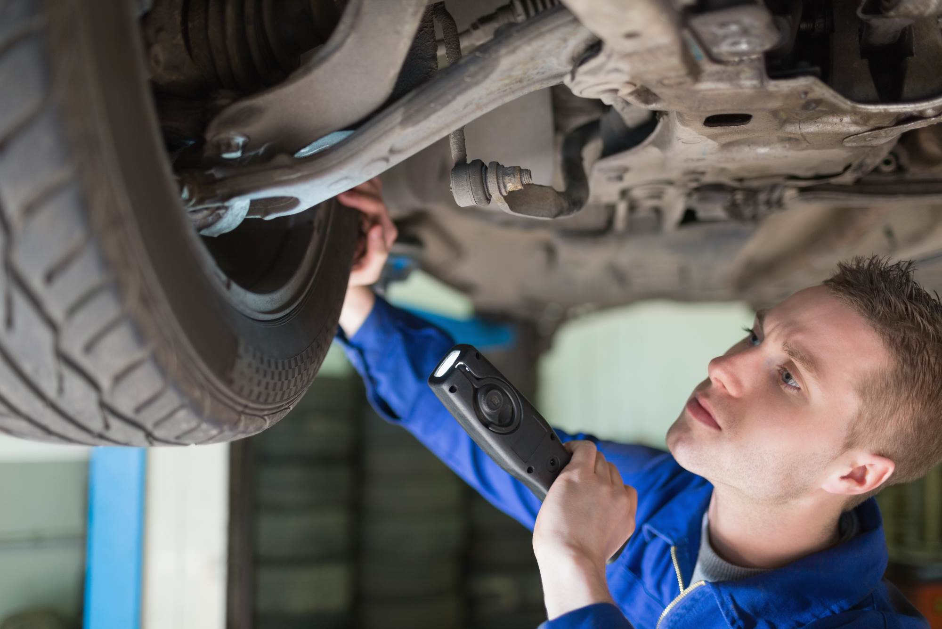

AUTOALAN PERUSTUTKINTO

2014

Taitoa toiminnasta -hanke

Yhteenveto
 |  | AUTOALAN PERUSTUTKINTO

 |  | 2014

 |  | Työssäoppimispaikan nimi

 |  | Matti Meikäläinen | Esimerkkitie 15 B 9

 |  | 012 345 6789 | 01234 Postitoimipaikka

Autotekniikan osaamisala, ajoneuvoasentaja

Osaamispistettä

 |  | Auton tai moottoripyörän huoltaminen | 45 | ___ . ___ . ______

 |  | Auton korjaaminen | 45 | ___ . ___ . ______

 |  | Rengastyöt | 15 | ___ . ___ . ______

 |  | Moottorin ja voimansiirron huolto ja korjaus | 15 | ___ . ___ . ______

 |  | Auton korin sähkövarustetyöt | 15 | ___ . ___ . ______

 | Taitoa toiminnasta -hanke

Ossut on tuotettu Bovallius-ammattiopiston hallinnoimissa ESR-rahoitteisissa hankkeissa.

Auton tai moottoripyör. huolt-1
 |  | Työssäoppimispaikan nimi
 |  | Auton tai moottoripyörän huoltaminen / 1

 |  | Vaadittava osaaminen

 |  | Auton tai moottoripyörän huoltaminen on osa ajoneuvoasentajan ja pienkonekorjaajan pakollisia ammatillisia opintoja. Koulutuksessa siihen liittyvän osaamispaketin laajuus on 45 osp. Auton tai moottoripyörän huollon ammatillinen perustutkintotasoinen osaaminen muodostuu seuraavista osaamisalueista:
Osaamisalue
Mahdollista oppia

 |  | Auton tai moottoripyörän pesun ja vahauksen tekeminen ja mahdollisten korivaurioiden tarkastaminen.

 |  | Huollon yhteydessä esiin tulevien korroosioneston puutteiden tunnistaminen ja taito neuvoa asiakasta jatkotoimenpiteitä varten

 |  | Auton tai moottoripyörän kuntohuollon tekeminen

 |  | Auton tai moottoripyörän määräaikaishuollon tekeminen valmistajan huolto-ohjelman mukaan

 |  | Jakopään huolto-osien vaihto

 |  | Jarrujen huolto-osien vaihto

 |  | Pyörien tarkastuksen tekeminen ja rengasmääräyksien tunteminen sekä rengastyön tekeminen

 |  | Auton tai moottoripyörän huoltoon tarkoitettujen työvälineiden ja laitteiden käyttö sekä niiden säilyttäminen ja huoltaminen oikealla tavalla

 |  | Asiakaspalvelutilanteen hoitaminen

 |  | Jatkuu seuraavalla sivulla

 | Taitoa toiminnasta -hanke

Ossut on tuotettu Bovallius-ammattiopiston hallinnoimissa ESR-rahoitteisissa hankkeissa.

Auton tai moottoripyör. huolt-2
 |  | Työssäoppimispaikan nimi
 |  | Auton tai moottoripyörän huoltaminen / 2

Osaamisalue
Mahdollista oppia

 |  | Huoltotarvikkeiden käyttäminen sekä jätteiden lajittelu ja uusiokäyttö

 |  | Huolehtiminen ympäristönsuojelusta, työturvallisuudesta ja työpisteensä siisteydestä

 |  | Korjausehtojen ja autoalan keskeisen lainsäädännön vaikutuksien huomioon ottaminen omassa työssään

 |  | Tieto- ja viestintätekniikan laitteiden ja alan ohjelmistojen käyttäminen

 |  | Alalla tarvittavan sanaston osaaminen

 |  | Töissään työturvallisuusriskien tunnistaminen ja sen tietäminen, miten välttää vaaratilanteet ja miten vaaratilanteessa tulee toimia, sekä yleistiedot ensiavun antamisesta

 |  | Toiminnallaan työssään ja työyhteisössään yritystoiminnan tuloksellisuuden edistäminen

 |  | Työkyvyn ylläpitäminen

 |  | Yrittäjyyden periaatteen tunteminen huoltotöissä

 |  | ___ . ___ . ______ | ____________________________ | ____________________________

 |  | Kartoitettu | Opettajan allekirjoitus | Työssäoppimispaikan edustajan allekirjoitus

 | Taitoa toiminnasta -hanke

Ossut on tuotettu Bovallius-ammattiopiston hallinnoimissa ESR-rahoitteisissa hankkeissa.

Auton korjaaminen-1
 |  | Työssäoppimispaikan nimi
 |  | Auton korjaaminen / 1

 |  | Vaadittava osaaminen

 |  | Auton korjaaminen on osa ajoneuvoasentajan pakollisia ammatillisia opintoja. Koulutuksessa siihen liittyvän osaamispaketin laajuus on 45 osp. Auton korjaamisen ammatillinen perustutkintotasoinen osaaminen muodostuu seuraavista osaamisalueista:
Osaamisalue
Mahdollista oppia

 |  | Jarrujen vian haku ja korjaus

 |  | Pyörän tuentaan liittyvä vian haku ja korjaus

 |  | Pyörien asentokulmien mittaus ja säätö

 |  | Perus-, yksilevykytkimen korjaus

 |  | Vetoakselin murrosnivelen vaihto

 |  | Auton tarkastuksen tekeminen määräaikaiskatsastusta varten

 |  | Käynnistinmoottorin ja latausgeneraattorin kunnon määritys ja vaihto

 |  | Kansitiivistevaurion diagnosointi

 |  | Ohivuotomittauksen tekeminen perusmoottoriin

 |  | Jatkuu seuraavalla sivulla

 | Taitoa toiminnasta -hanke

Ossut on tuotettu Bovallius-ammattiopiston hallinnoimissa ESR-rahoitteisissa hankkeissa.

Auton korjaaminen-2
 |  | Työssäoppimispaikan nimi
 |  | Auton korjaaminen / 2

Osaamisalue
Mahdollista oppia

 |  | Pakokaasumittauksen tekeminen bensiini- ja dieselmoottoriseen autoon

 |  | Ajovalojen kunnostaminen

 |  | Auton korjaukseen tarkoitettujen työvälineiden ja laitteiden käyttäminen sekä niiden säilyttäminen ja huoltaminen

 |  | Asiakaspalvelutilanteen hoitaminen ja asiakkaan neuvominen

 |  | Kuluttajansuojalain ja autoalan keskeisen lainsäädännön vaikutuksien huomioon ottaminen omassa työssään

 |  | Alalla tarvittavan sanaston osaaminen

 |  | Auton kokonaisrakenne ja järjestelmien toimintatapa sekä niihin liittyvien fysikaalisten ja kemiallisten ilmiöiden hyödyntäminen

 |  | Auton turvavarusteiden huomioon ottaminen korjauksia tehdessään

 |  | Ilmastointilaitteeseen liittyvät työturvallisuus ja ympäristötekijät

 |  | Korjaamon tietojärjestelmän käyttäminen.

 |  | Moottorin ohjausjärjestelmän ja sähkökaavioiden periaatteen tunteminen

 |  | Autokorjaamotoimintaan liittyvän pyroteknisten laitteiden käsittelyn tunteminen

 |  | Ympäristö- ja työturvallisuusvaatimuksien tunteminen ilmastointilaitteisiin liittyen

 |  | Yrittäjyyden periaatteen tunteminen korjaustöissä

 |  | ___ . ___ . ______ | ____________________________ | ____________________________

 |  | Kartoitettu | Opettajan allekirjoitus | Työssäoppimispaikan edustajan allekirjoitus

 | Taitoa toiminnasta -hanke

Ossut on tuotettu Bovallius-ammattiopiston hallinnoimissa ESR-rahoitteisissa hankkeissa.

Rengastyöt
 |  | Työssäoppimispaikan nimi
 |  | Rengastyöt

 |  | Vaadittava osaaminen

 |  | Rengastyöt on osa kaikille valinnaisia tutkinnon osia. Koulutuksessa siihen liittyvän osaamispaketin laajuus on 15 osp.
Osaamisalue
Mahdollista oppia

 |  | Henkilö- ja pakettiautojen sekä moottoripyörien rengastyöt työturvallisesti ottaen huomioon liikenneturvallisuuteen vaikuttavat tekijät

 |  | Renkaan vianmäärityksen periaatteet ja määritellä renkaan korjauskelpoisuuden sekä ajoneuvon korjaustarpeen

 |  | Käyttää ajoneuvonostimia ja työvälineitä ajoneuvon pyörän irrottamiseen ja kiinnittämiseen

 |  | Rengas- ja tasapainotuskoneen käyttäminen

 |  | Kiinnittää pyörän

 |  | Palvella asiakasta ja neuvoa rengasvalinnassa

 |  | Tarjota rengasalan tuotteita ja palveluita

 |  | Tehdä rengasalan töitä noudattaen kuluttajansuojalakia

 |  | Toimia ympäristönsuojeluvaatimusten mukaan

 |  | Renkaiden pinnoitukseen liittyvät prosessit

 |  | Raskaan kaluston pyöriin liittyvät turvallisuusseikat

 |  | Käyttää rengasalaa koskevaa lähdekirjallisuutta ja muita tietolähteitä

 |  | Rengasalan yleisimmät lainsäädösten perusasiat ja lakien, asetusten ja sopimusten vaikutuksen työhönsä.

 |  | ___ . ___ . ______ | ____________________________ | ____________________________

 |  | Kartoitettu | Opettajan allekirjoitus | Työssäoppimispaikan edustajan allekirjoitus

 | Taitoa toiminnasta -hanke

Ossut on tuotettu Bovallius-ammattiopiston hallinnoimissa ESR-rahoitteisissa hankkeissa.

Moottorin ja voimansiirron huol
 |  | Työssäoppimispaikan nimi
 |  | Moottorin ja voimansiirron huolto ja korjaus

 |  | Vaadittava osaaminen

 |  | Moottorin ja voimansiirron huolto ja korjaus on osa kaikille valinnaisia tutkinnon osia. Koulutuksessa siihen liittyvän osaamispaketin laajuus on 15 osp. Moottorin ja voimansiirron huollon ja korjauksen ammatillinen perustutkintotasoinen osaaminen muodostuu seuraavista osaamisalueista:

Osaamisalue
Mahdollista oppia

 |  | Moottorin tai voimansiirron öljyvuodon korjaus

 |  | Moottorin ja voimansiirron ohjausjärjestelmän vian hakeminen ja korjaus

 |  | Oolttonestelaitteiden vian hakeminen ja korjaus

 |  | Moottorin apulaitteiden vaihtaminen ja korjaus

 |  | Kytkimen korjaus

 |  | Nivelakseliston korjaus ja linjaus

 |  | ___ . ___ . ______ | ____________________________ | ____________________________

 |  | Kartoitettu | Opettajan allekirjoitus | Työssäoppimispaikan edustajan allekirjoitus

 | Taitoa toiminnasta -hanke

Ossut on tuotettu Bovallius-ammattiopiston hallinnoimissa ESR-rahoitteisissa hankkeissa.

Auton korin sähkövarustetyöt
 |  | Työssäoppimispaikan nimi
 |  | Auton korin sähkövarustetyöt

 |  | Vaadittava osaaminen

 |  | Auton korin sähkövarustetyöt on osa kaikille valinnaisia tutkinnon osia. Koulutuksessa siihen liittyvän osaamispaketin laajuus on 15 osp. Auton korin sähkövarustetöiden ammatillinen perustutkintotasoinen osaaminen muodostuu seuraavista osaamisalueista:

Osaamisalue
Mahdollista oppia

 |  | Yleisimpien auton korinsähkövarusteiden vianetsinnän, vaihdot ja korjaukset autonvalmistajan ohjeiden mukaan

 |  | Käyttää raaka-aineita taloudellisesti sekä lajitella syntyneet jätteet ja tuntea uusiokäytön periaatteet

 |  | Tunnistaa töissään työturvallisuusriskit ja tietää, miten välttää vaaratilanteet ja miten vaaratilanteessa tulee toimia, sekä tuntee perustiedot ensiavun antamisesta

 |  | Työkyvyn ylläpitäminen

 |  | ___ . ___ . ______ | ____________________________ | ____________________________

 |  | Kartoitettu | Opettajan allekirjoitus | Työssäoppimispaikan edustajan allekirjoitus

 | Taitoa toiminnasta -hanke

Ossut on tuotettu Bovallius-ammattiopiston hallinnoimissa ESR-rahoitteisissa hankkeissa.

